Hoja1
alpha | K
2.5 | 15
1.0 | 5 | 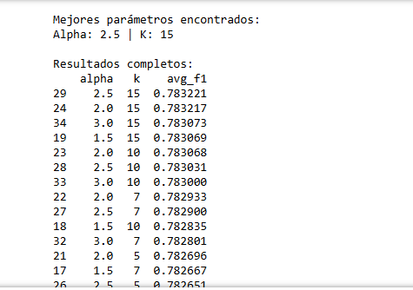 | 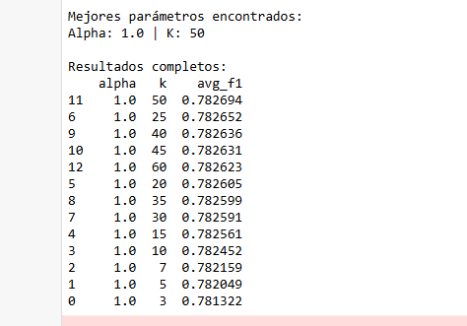
2.5 | 15
2.5 | 90

